상품제안서
쌍희 방짜유기수저 2P(수저받침+파스텔수저집) | 상품코드: S43348

 |  |  |  |  |  |  | 02-713-8555 | www.synergygift.co.kr
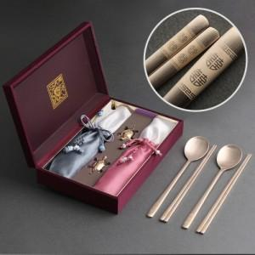

【상세/제작정보】 | <span style="font-size: 14pt;"></span><span style="font-size: 14pt;">* 레이저 인쇄시 숟가락 뒷면 인쇄 (2면)</span>&nbsp;<span style="font-size: 14pt;"></span>

【인쇄/포장옵션】 | 실크, 레이저, 금박 / 포장지포장

【공급단가】 | 수량 | 10~ | 50~ | 100~ | 300~ | 500~
*VAT별도 | 단가 | 44,200원 | 40,200원 | 39,100원 | 38,100원 | 37,400원

【상품 URL】 | https://www.synergygift.co.kr:443/src/goods_detail.php?gdno=43348

